Diagram 1 (Eu 1-30)
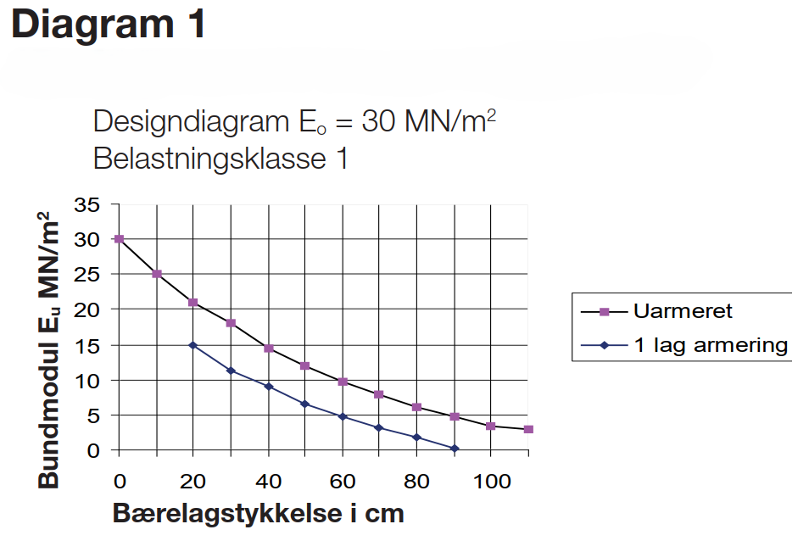
Eu (MN/m2) | Uarmeret Tykkelse (cm) | 1 Lag Tykkelse (cm)
1 |  | 87.3
2 |  | 80
3 | 110 | 70
4 | 95.9 | 64.7
5 | 90 | 60
6 | 80 | 53.1
7 | 74.5 | 47.6
8 | 70 | 43.7
9 | 65 | 40
10 | 60 | 35.8
11 | 54.9 | 31.8
12 | 50 | 28.3
13 | 45.7 | 25.2
14 | 41.8 | 22.4
15 | 38.4 | 20
16 | 35.5
17 | 32.9
18 | 30
19 | 26.7
20 | 23.2
21 | 20
22 | 17.2
23 | 14.7
24 | 12.3
25 | 10
26 | 7.8
27 | 5.7
28 | 3.7
29 | 1.8
30 | 0

Diagram 2 (Eu 1-45)
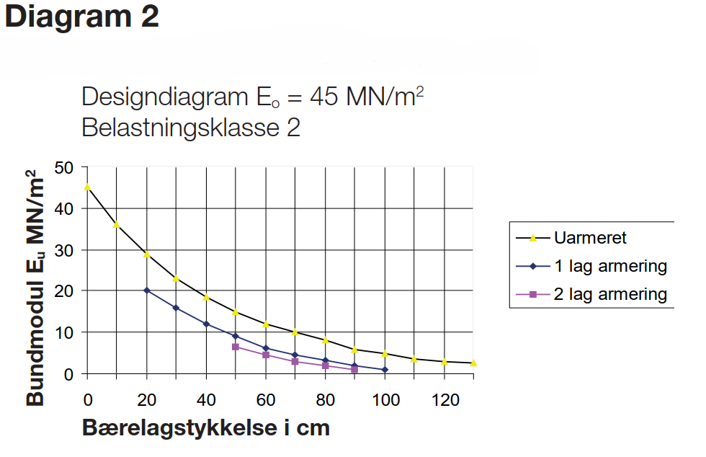
Eu (MN/m2) | Uarmeret Tykkelse (cm) | 1 Lag Tykkelse (cm) | 2 Lag Tykkelse (cm)
1 |  | 100 | 90
2 |  | 90 | 80
3 | 120 | 83.5 | 70
4 | 105.9 | 75 | 63
5 | 100 | 66.1 | 57.2
6 | 90 | 60 | 52.2
7 | 84.5 | 56.1
8 | 80 | 53
9 | 75 | 50
10 | 70 | 46.6
11 | 64.8 | 43.2
12 | 60 | 40
13 | 56.3 | 37
14 | 53.2 | 34
15 | 50 | 31.3
16 | 46.5 | 28.8
17 | 43 | 26.4
18 | 40 | 24.1
19 | 37.6 | 22
20 | 35.5 | 20
21 | 33.6
22 | 31.8
23 | 30
24 | 28.2
25 | 26.5
26 | 24.8
27 | 23.2
28 | 21.6
29 | 20
30 | 18.5
31 | 17
32 | 15.5
33 | 14
34 | 12.6
35 | 11.3
36 | 10
37 | 8.8
38 | 7.5
39 | 6.4
40 | 5.2
41 | 4.1
42 | 3
43 | 2
44 | 1
45 | 0

Diagram 3 (Eu 1-45)
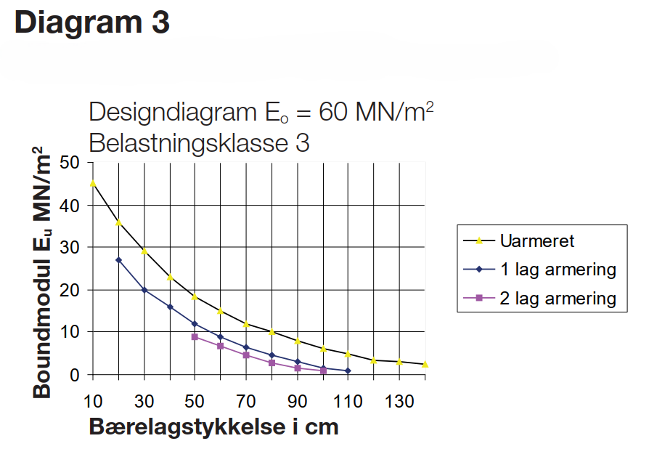
Eu (MN/m2) | Uarmeret Tykkelse (cm) | 1 Lag Tykkelse (cm) | 2 Lag Tykkelse (cm)
1 |  | 110 | 94.6
2 |  | 95.7 | 86.3
3 | 130 | 90 | 80
4 | 115.9 | 83.1 | 73.1
5 | 110 | 77.2 | 67.2
6 | 100 | 72.3 | 62.3
7 | 92.8 | 67.8 | 57.8
8 | 87.7 | 63.8 | 53.7
9 | 83.9 | 60 | 50
10 | 80 | 56.4
11 | 74.9 | 53.1
12 | 70 | 50
13 | 66.3 | 47.3
14 | 63.1 | 44.8
15 | 60 | 42.4
16 | 57 | 40
17 | 54 | 37.4
18 | 51.3 | 34.7
19 | 48.8 | 32.1
20 | 46.4 | 30
21 | 44.1 | 28.2
22 | 42 | 26.4
23 | 40 | 24.8
24 | 38.1 | 23.3
25 | 36.4 | 22
26 | 34.7 | 20.9
27 | 33.1 | 20
28 | 31.5
29 | 30
30 | 28.5
31 | 27
32 | 25.5
33 | 24
34 | 22.6
35 | 21.3
36 | 20
37 | 18.8
38 | 17.5
39 | 16.4
40 | 15.2
41 | 14.1
42 | 13
43 | 12
44 | 11
45 | 10

Diagram 4 (Eu 1-45)
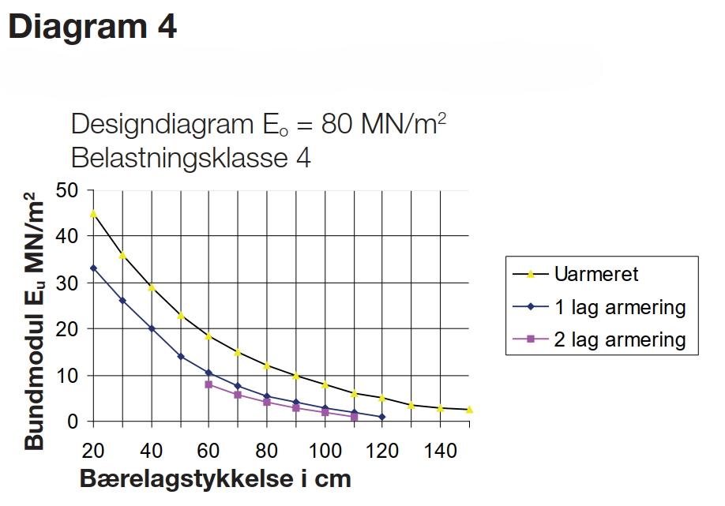
Eu (MN/m2) | Uarmeret Tykkelse (cm) | 1 Lag Tykkelse (cm) | 2 Lag Tykkelse (cm)
1 |  | 120 | 110
2 |  | 110 | 100
3 | 140 | 100 | 90
4 | 124.5 | 93.5 | 80
5 | 114.5 | 84.7 | 74.5
6 | 107.4 | 77.3 | 70
7 | 103.7 | 73.5 | 65
8 | 100 | 70 | 60
9 | 95.1 | 65.8
10 | 90 | 61.8
11 | 84.8 | 58.3
12 | 80 | 55.2
13 | 76.3 | 52.4
14 | 73.1 | 50
15 | 70 | 48
16 | 67 | 46.2
17 | 64 | 44.6
18 | 61.3 | 43.1
19 | 58.8 | 41.6
20 | 56.4 | 40
21 | 54.1 | 38.3
22 | 52 | 36.6
23 | 50 | 34.9
24 | 48.1 | 33.2
25 | 46.4 | 31.6
26 | 44.7 | 30
27 | 43.1 | 28.5
28 | 41.5 | 27
29 | 40 | 25.5
30 | 38.5 | 24.1
31 | 37 | 22.7
32 | 35.5 | 21.3
33 | 34 | 20
34 | 32.6
35 | 31.3
36 | 30
37 | 28.8
38 | 27.5
39 | 26.4
40 | 25.2
41 | 24.1
42 | 23
43 | 22
44 | 21
45 | 20

Diagram 5 (Eu 1-45)
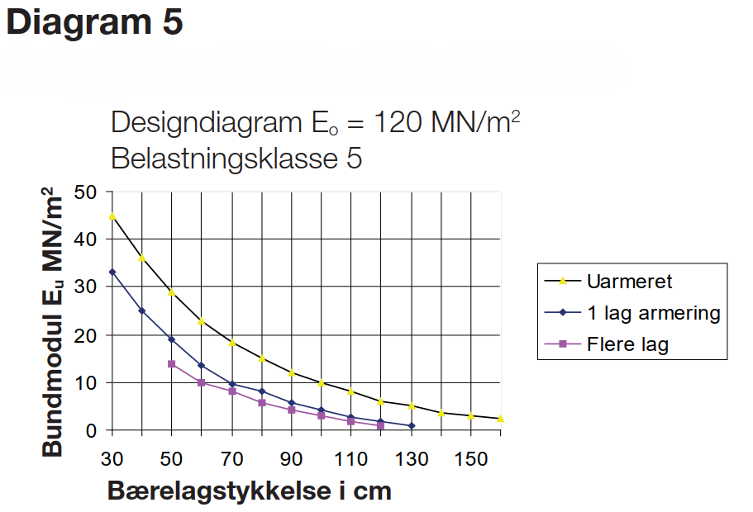
Eu (MN/m2) | Uarmeret Tykkelse (cm) | 1 Lag Tykkelse (cm) | Flere Lag Tykkelse (cm)
1 |  | 130 | 120
2 |  | 120 | 105.9
3 | 150 | 110 | 100
4 | 135.9 | 103.2 | 90
5 | 130 | 96.6 | 82.8
6 | 120 | 90 | 77.7
7 | 114.5 | 84.8 | 73.9
8 | 110 | 80 | 70
9 | 105 | 74.7 | 64.7
10 | 100 | 70 | 60
11 | 94.8 | 66.6 | 56.6
12 | 90 | 63.7 | 53.7
13 | 86.3 | 61.2 | 51.4
14 | 83.1 | 58.9 | 50
15 | 80 | 56.9
16 | 77 | 55.1
17 | 74 | 53.4
18 | 71.3 | 51.7
19 | 68.8 | 50
20 | 66.4 | 48.3
21 | 64.1 | 46.5
22 | 62 | 44.8
23 | 60 | 43.1
24 | 58.1 | 41.5
25 | 56.4 | 40
26 | 54.7 | 38.6
27 | 53.1 | 37.2
28 | 51.5 | 35.9
29 | 50 | 34.6
30 | 48.5 | 33.3
31 | 47 | 32.2
32 | 45.5 | 31
33 | 44 | 30
34 | 42.6
35 | 41.3
36 | 40
37 | 38.8
38 | 37.5
39 | 36.4
40 | 35.2
41 | 34.1
42 | 33
43 | 32
44 | 31
45 | 30

Diagram 6 (Eu 1-45)
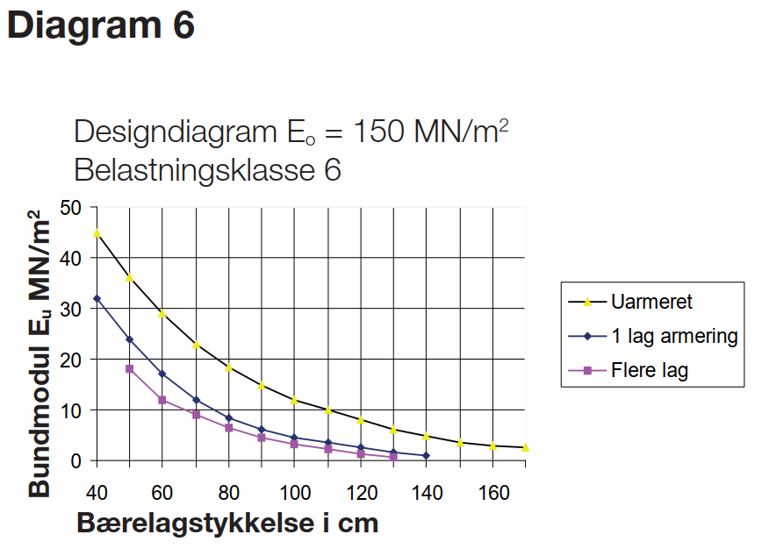
Eu (MN/m2) | Uarmeret Tykkelse (cm) | 1 Lag Tykkelse (cm) | Flere Lag Tykkelse (cm)
1 |  | 140 | 120
2 |  | 124.5 | 110
3 | 160 | 115 | 100
4 | 145.9 | 104.8 | 93
5 | 140 | 96.2 | 87.2
6 | 130 | 90 | 82.3
7 | 124.5 | 85.4 | 77.8
8 | 120 | 81.7 | 73.8
9 | 115 | 78.4 | 70
10 | 110 | 75.3 | 66.3
11 | 104.8 | 72.5 | 62.8
12 | 100 | 70 | 60
13 | 96.3 | 67.7 | 57.7
14 | 93.1 | 65.6 | 55.6
15 | 90 | 63.6 | 53.7
16 | 87 | 61.7 | 52.1
17 | 84 | 60 | 50.8
18 | 81.3 | 58.4 | 50
19 | 78.8 | 56.8
20 | 76.4 | 55.4
21 | 74.1 | 54
22 | 72 | 52.7
23 | 70 | 51.3
24 | 68.1 | 50
25 | 66.4 | 48.7
26 | 64.7 | 47.4
27 | 63.1 | 46.1
28 | 61.5 | 44.8
29 | 60 | 43.6
30 | 58.5 | 42.4
31 | 57 | 41.2
32 | 55.5 | 40
33 | 54
34 | 52.6
35 | 51.3
36 | 50
37 | 48.8
38 | 47.5
39 | 46.4
40 | 45.2
41 | 44.1
42 | 43
43 | 42
44 | 41
45 | 40

